Gráfico 1
Gráfico 1 . Tasas de Crecimiento de la Economía Global
2020-2021
Valores en porcentaje
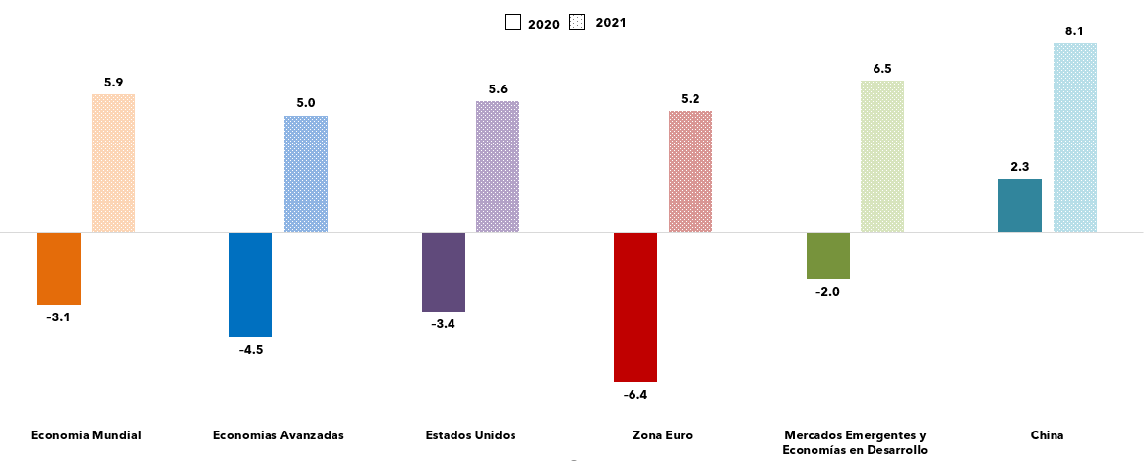

Notas:
*Cifras Preliminares
Fuente: Fondo Monetario Internacional.

Gráfico 2
Gráfico 2 . Tasas de Crecimiento de la Economía Estadounidense
2019-2022
Valores en porcentaje
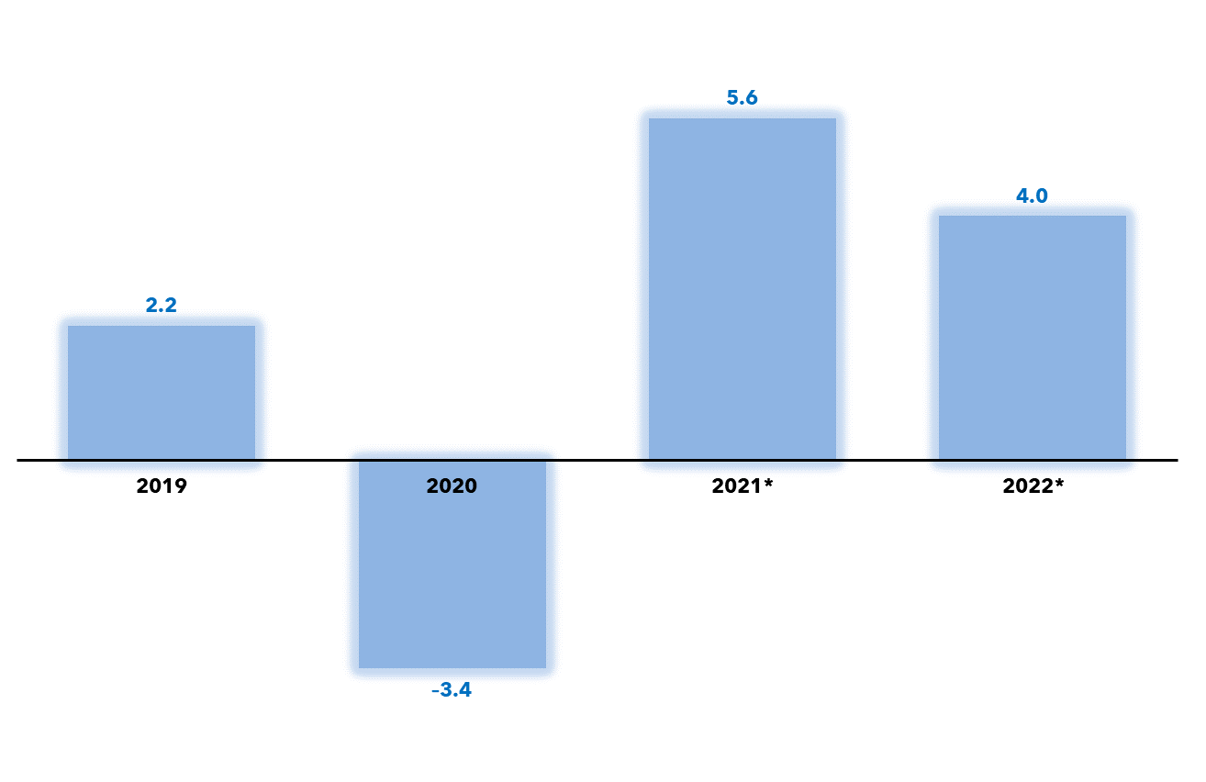

 | Notas: *Estimaciones para 2021 y Proyecciones 2022.
 | Fuente: WEO – Fondo Monetario Internacional, enero 2022.

Gráfico 3
 | Gráfico 3 . Tasas de Crecimiento Económico de Europa
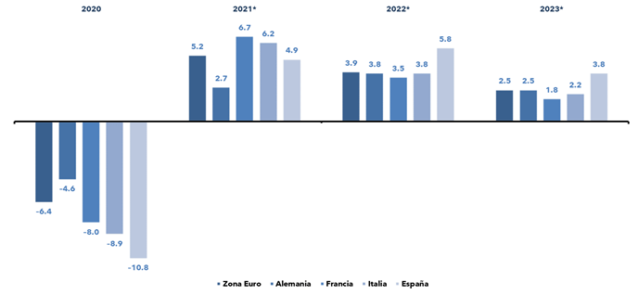

Fuente: World Economic Outlook, Fondo Monetario Internacional, enero 2022

Gráfico 4
Gráfico 4. Tasas de Crecimiento de la Economía de China
2019 – 2022
Valores en porcentaje
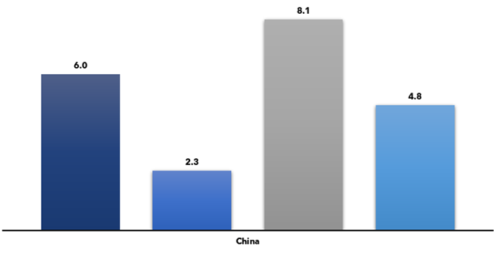

 | Notas: * Estimaciones para 2021 y proyecciones para 2022.
 | Fuente: WEO – Fondo Monetario Internacional, Enero 2022.

Gráfico 5
Gráfico 5 . Tasas de Crecimiento Económico de América Latina y el Caribe
Año 2021
Valores en porcentaje
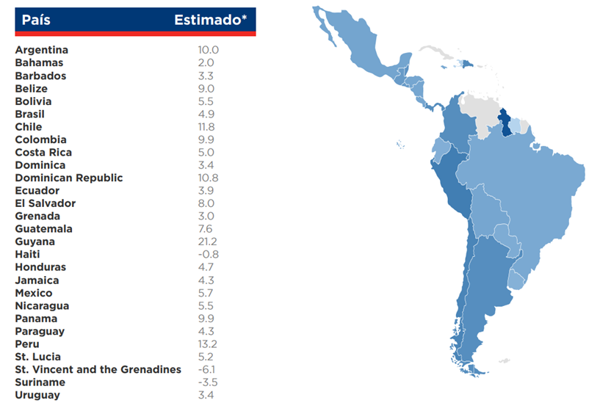

Notas: * Cifras Preliminares.
1/ No se cuenta con información disponible para los países en color gris.
Fuente: Perspectivas de la Economía Global, Banco Mundial.

Gráfico 7
Gráfico 7 . Crecimiento Interanual del Producto Interno Bruta (PIB)
 | 2019 - 2021
Valores en porcentaje
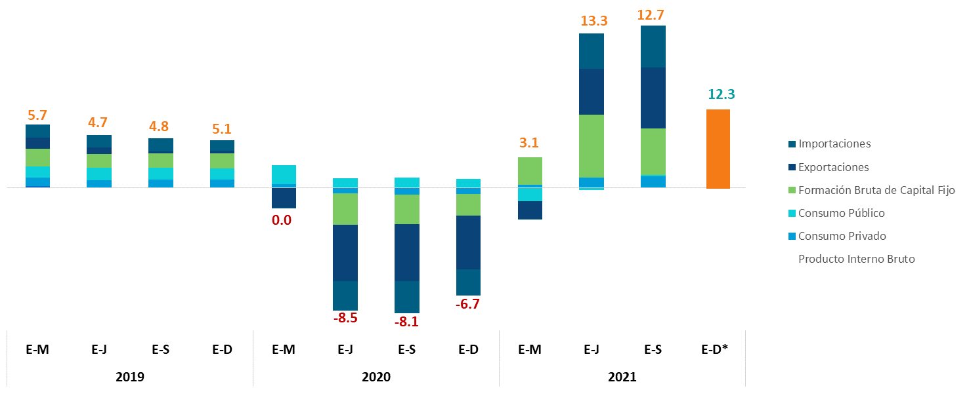

Notas: *Cifras Preliminares.
Para el periodo enero-diciembre del año 2022 aún no han sido publicadas las cifras del crecimiento del PIB por componente.
Fuente: Banco Central de la República Dominicana

Gráfico 9
 |  |  |  |  |  |  |  |  |  | Gráfico 9 . Corredor de Tasas de Interés
 |  |  |  |  |  |  |  |  |  | 2020-2021
 |  |  |  |  |  |  |  |  |  | Valores en porcentaje

Detalle | 2020 |  |  |  |  |  |  |  |  |  |  |  | 2021
 | Ene | Feb | Mar | Abr | May | Jun | Jul | Ago | Sep | Oct | Nov | Dic | Ene | Feb | Mar | Abr | May | Jun | Jul | Ago | Sep | Oct | Nov | Dic
Tasa de Política Monetaria | 4.50% | 4.50% | 3.50% | 3.50% | 3.50% | 3.50% | 3.50% | 3.50% | 3.00% | 3.00% | 3.00% | 3.00% | 3.00% | 3.00% | 3.00% | 3.00% | 3.00% | 3.00% | 3.00% | 3.00% | 3.00% | 3.00% | 3.00% | 3.50%
Depósito | 3.00% | 3.00% | 2.50% | 2.50% | 2.50% | 2.50% | 2.50% | 2.50% | 2.50% | 2.50% | 2.50% | 2.50% | 2.50% | 2.50% | 2.50% | 2.50% | 2.50% | 2.50% | 2.50% | 2.50% | 2.50% | 2.50% | 2.50% | 3.00%
Préstamo | 6.00% | 6.00% | 4.50% | 4.50% | 4.50% | 4.50% | 4.50% | 4.50% | 3.50% | 3.50% | 3.50% | 3.50% | 3.50% | 3.50% | 3.50% | 3.50% | 3.50% | 3.50% | 3.50% | 3.50% | 3.50% | 3.50% | 3.50% | 4.00%

Notas:
1/ La decisión de aumento de la TPM del mes de diciembre 2021 fue efectivo a partir de enero 2022.
Fuente: Banco Central de la República Dominicana

Ilustración 1
 |  | Ilustración 1. Plan de Vacunación contra el COVID-19 por Fase

Fase
IA
Fase
IB
Fase
IC
Fase
ID
Personal de Salud de Primera Línea de centros COVID-19 (Todas las edades)
Adultos >60 años, Población Militar (FFAA), incluyendo primera línea del Ejército, Policía, Marina de Guerra y Docentes
Adultos >60 años con comorbilidades* priorizando aquellos que estén en asilos de ancianos
Resto de personal de Salud
(Todas las edades)
Febrero - Abril
Fase IIA
Fase IIB
Población 50-59 años con comorbilidades
Población 50-59 años (resto de la población)
Mayo
Fase IIIA
Fase IIIB
Población 18-49 años con comorbilidades*
Resto de la población 18-49 años (resto de la población)
A partir del 10 de Mayo

Febrero - Abril |  |  | Mayo | A partir del 10 de Mayo

 | Fuentes: VacunateRD, Ministerio de Salud Pública y Asistencia Social (MISPAS).

Gráfico 12
Gráfico 12. Recaudación por Entidad Recaudadora
2020-2021
Valores en Millones de RD$

Nota: Se excluyen donaciones.
El presupuesto vigente corresponde al presupuesto aprobado, referente a la Ley No.341-21 para el periodo fiscal 2021, incluyendo las modificaciones permitidas conforme a lo dispuesto en el Art.48 de la Ley Orgánica de Presupuesto para el Sector Público (Ley No.423-06).
Fuente: Sistema de Información de la Gestión Financiera.

 | Detalle | Recaudado 2020 | Presupuesto Vigente 2021 | Recaudado 2021
 | TN | 65,569.5 | 39,594.9 | 42,111.0
 | DGII | 442,709.3 | 601,717.1 | 607,453.0
 | DGA | 127,495.9 | 190,534.7 | 191,990.4
 | Total general | 635,774.7 | 831,846.7 | 841,554.4

Gráfico 13
Gráfico 13. Cumplimiento físico y financiero por productos | Tabla 4. Cumplimiento físico y financiero por productos por finalidad |  |  |  |  |  |  |  |  | Tabla 5. Desempeño de los principales programas con finalidad de servicios sociales |  |  |  | Tabla 6.Desempeño de los principales programas con finalidad de servicios económicos |  |  |  | Tabla 7.Desempeño de los principales programas con finalidad de servicios generales |  |  |  |  | Tabla 8.Desempeño de los principales programas con finalidad de protección del medio ambiente |  |  |  | Gráfico 2. Cumplimiento físico y financiero por productos de los PoR | Tabla 9.Cumplimiento físico y financiero por productos de los PoR
Período enero – diciembre
2021
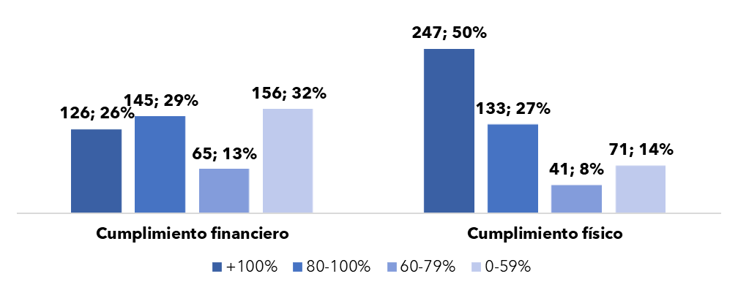

Fuente: elaboración propia en base a las informaciones extraídas del Sistema de Información de la Gestión Financiera (SIGEF). | Total | 126 | 145 | 65 | 156 | 247 | 133 | 41 | 71 | Servicios técnicos pedagógicos | 0% | 0% | 5% | Regulación y desarrollo de la aviación civil | 95% | 237% | 5% | Aplicación de política exterior y fomento de las relaciones comerciales | 97% | 357% | 5% |  | Promedio de los principales programas | 52% | 123% | 82% | Nota: el cumplimiento se calcula como la ejecución (física o financiera) del producto entre la programación de este. En el gráfico se presentan las cantidades de productos según el nivel de cumplimiento alcanzado y el porcentaje que representa del total de productos de los Programas orientados a Resultados.
Nota: el cumplimiento se calcula como la ejecución (física o financiera) del producto entre la programación de este. En el gráfico se presentan las cantidades de productos según el nivel de cumplimiento alcanzado y el porcentaje que representa del total de productos programados. | Fuente: elaboración propia en base a las informaciones extraídas del Sistema de Información de la Gestión Financiera (SIGEF). |  |  |  |  |  |  |  |  | Gestión y coordinación de los servicios de bienestar magisterial | 100% | 98% | 4% | Promedio de los principales programas | 77% | 75% | 52% | Promedio de los principales programas | 108% | 144% | 53% |  | Fuente: elaboración propia en base a las informaciones extraídas del Sistema de Información de la Gestión Financiera (SIGEF).
 |  |  |  |  |  |  |  |  |  | Provisión de servicios de salud en establecimientos de primer nivel | 91% | 116% | 3% | Fuente: elaboración propia en base a las informaciones extraídas del Sistema de Información de la Gestión Financiera (SIGEF). |  |  |  | Fuente: elaboración propia en base a las informaciones extraídas del Sistema de Información de la Gestión Financiera (SIGEF). |  |  |  |  | Nota: no se incluyen los programas no productivos como actividades centrales, deuda pública, contribuciones especiales, y administración de activos, pasivos y transferencias (01, 96, 98 y 99).
 |  |  |  |  |  |  |  |  |  | Provisión de medicamentos, insumos sanitarios y reactivos de laboratorio | 156% | 88% | 2% | Nota: no se incluyen los programas no productivos como actividades centrales, deuda pública, contribuciones especiales, y administración de activos, pasivos y transferencias (01, 96, 98 y 99). |  |  |  | Nota: no se incluyen los programas no productivos como actividades centrales, deuda pública, contribuciones especiales, y administración de activos, pasivos y transferencias (01, 96, 98 y 99).
 |  |  |  |  |  |  |  |  |  | Promedio de los principales programas | 83% | 86% | 80%
 |  |  |  |  |  |  |  |  |  | Fuente: elaboración propia en base a las informaciones extraídas del Sistema de Información de la Gestión Financiera (SIGEF).
 |  |  |  |  |  |  |  |  |  | Nota: no se incluyen los programas no productivos como actividades centrales, deuda pública, contribuciones especiales, y administración de activos, pasivos y transferencias (01, 96, 98 y 99).

 |  |  |  |  |  |  |  |  |  |  |  |  |  |  |  |  |  |  |  |  |  |  |  |  |  |  |  | Fuente: elaboración propia en base a las informaciones extraídas del Sistema de Información de la Gestión Financiera (SIGEF).

 |  |  |  |  |  |  |  |  |  |  |  |  |  |  |  |  |  |  |  |  |  |  |  |  |  |  |  |  | Programa | Producto | Cumplimiento financiero | Cumplimiento físico
 |  |  |  |  |  |  |  |  |  |  |  |  |  |  |  |  |  |  |  |  |  |  |  |  |  |  |  |  | Salud materno neonatal | Aseguramiento de la disponibilidad de métodos de planificación familiar en establecimientos según normativas | 88% | 91%
 |  |  |  |  |  |  |  |  |  |  |  |  |  |  |  |  |  |  |  |  |  |  |  |  |  |  |  |  |  | Población en edad fértil informada y empoderada recibe paquete completo de promoción de salud sexual y reproductiva | 16% | 75%
 |  |  |  |  |  |  |  |  |  |  |  |  |  |  |  |  |  |  |  |  |  |  |  |  |  |  |  |  |  | Gestantes acceden a atención prenatal integrada en la maternidad de Los Mina | 35% | 124%
 |  |  |  |  |  |  |  |  |  |  |  |  |  |  |  |  |  |  |  |  |  |  |  |  |  |  |  |  |  | Gestante con complicaciones con atención oportuna en la maternidad de Los Mina | 105% | 158%
 |  |  |  |  |  |  |  |  |  |  |  |  |  |  |  |  |  |  |  |  |  |  |  |  |  |  |  |  |  | Recién nacido con complicaciones recibe atención en la maternidad de Los Mina | 67% | 103%
 |  |  |  |  |  |  |  |  |  |  |  |  |  |  |  |  |  |  |  |  |  |  |  |  |  |  |  |  |  | Recién nacido normal con atención oportuna en la maternidad de Los Mina | 149% | 118%
 |  |  |  |  |  |  |  |  |  |  |  |  |  |  |  |  |  |  |  |  |  |  |  |  |  |  |  |  |  | Gestante con atención de parto normal en la maternidad de Los Mina | 201% | 104%
 |  |  |  |  |  |  |  |  |  |  |  |  |  |  |  |  |  |  |  |  |  |  |  |  |  |  |  |  |  | Gestantes, puérperas y niños menores de 1 año reciben acompañamiento | 18% | 45%
 |  |  |  |  |  |  |  |  |  |  |  |  |  |  |  |  |  |  |  |  |  |  |  |  |  |  |  |  | Desempeño promedio del programa |  | 85% | 102%
 |  |  |  |  |  |  |  |  |  |  |  |  |  |  |  |  |  |  |  |  |  |  |  |  |  |  |  |  | Prevención y atención de la tuberculosis | Personas contacto de casos TB investigada, evaluada y referida para tratamiento preventivo (general, migrantes y personas privadas de libertad) | 50% | 8%
 |  |  |  |  |  |  |  |  |  |  |  |  |  |  |  |  |  |  |  |  |  |  |  |  |  |  |  |  |  | Personas diagnosticadas con TB y TB drogo-resistente con acceso a medicamentos oportunamente | 130% | 71%
 |  |  |  |  |  |  |  |  |  |  |  |  |  |  |  |  |  |  |  |  |  |  |  |  |  |  |  |  |  | Personas con coinfección TB y VIH diagnosticada con acceso a medicamentos oportunamente | 5% | 12%
 |  |  |  |  |  |  |  |  |  |  |  |  |  |  |  |  |  |  |  |  |  |  |  |  |  |  |  |  |  | Personas sintomáticas respiratorios detectados | 194% | 65%
 |  |  |  |  |  |  |  |  |  |  |  |  |  |  |  |  |  |  |  |  |  |  |  |  |  |  |  |  |  | Pacientes TB con factores de baja adherencia reciben DOT domiciliario en provincias priorizadas | 216% | 120%
 |  |  |  |  |  |  |  |  |  |  |  |  |  |  |  |  |  |  |  |  |  |  |  |  |  |  |  |  |  | Pacientes TB reciben paquete de salud mental en provincias priorizadas | 51% | 105%
 |  |  |  |  |  |  |  |  |  |  |  |  |  |  |  |  |  |  |  |  |  |  |  |  |  |  |  |  |  | Pacientes TB con factores de baja adherencia reciben soporte nutricional en provincias priorizadas | 0% | 40%
 |  |  |  |  |  |  |  |  |  |  |  |  |  |  |  |  |  |  |  |  |  |  |  |  |  |  |  |  | Desempeño promedio del programa |  | 92% | 60%
 |  |  |  |  |  |  |  |  |  |  |  |  |  |  |  |  |  |  |  |  |  |  |  |  |  |  |  |  | Prevención, diagnóstico y tratamiento VIH/SIDA | Pacientes viviendo con VIH SIDA en TARV en abandono reciben seguimiento según estrategia de recuperación en la región Cibao Central | 87% | 178%
 |  |  |  |  |  |  |  |  |  |  |  |  |  |  |  |  |  |  |  |  |  |  |  |  |  |  |  |  |  | Pacientes viviendo con VIH SIDA en TARV en abandono reciben seguimiento según estrategia de recuperación en la región El Valle | 67% | 289%
 |  |  |  |  |  |  |  |  |  |  |  |  |  |  |  |  |  |  |  |  |  |  |  |  |  |  |  |  |  | Pacientes viviendo con VIH SIDA en TARV en abandono reciben seguimiento según estrategia de recuperación en la región Nordeste | 20% | 394%
 |  |  |  |  |  |  |  |  |  |  |  |  |  |  |  |  |  |  |  |  |  |  |  |  |  |  |  |  |  | Pacientes viviendo con VIH SIDA en TARV en abandono reciben seguimiento según estrategia de recuperación en la región Este | 13% | 215%
 |  |  |  |  |  |  |  |  |  |  |  |  |  |  |  |  |  |  |  |  |  |  |  |  |  |  |  |  |  | Personas VIH+ que acceden a servicios de atención integral | 83% | 64%
 |  |  |  |  |  |  |  |  |  |  |  |  |  |  |  |  |  |  |  |  |  |  |  |  |  |  |  |  |  | Población recibe información, educación para cambios de conducta | 7% | 138%
 |  |  |  |  |  |  |  |  |  |  |  |  |  |  |  |  |  |  |  |  |  |  |  |  |  |  |  |  |  | Personal de salud monitorea el cumplimiento de los lineamientos establecidos en la guía de adherencia | 5% | 20%
 |  |  |  |  |  |  |  |  |  |  |  |  |  |  |  |  |  |  |  |  |  |  |  |  |  |  |  |  |  | Sistema de salud recibe los beneficios del monitoreo y evaluación de los procesos de prevención del VIH y SIDA | 283% | 100%
 |  |  |  |  |  |  |  |  |  |  |  |  |  |  |  |  |  |  |  |  |  |  |  |  |  |  |  |  | Desempeño promedio del programa |  | 71% | 175%
 |  |  |  |  |  |  |  |  |  |  |  |  |  |  |  |  |  |  |  |  |  |  |  |  |  |  |  |  | Desarrollo infantil para niños y niñas de 0 a 4 años y 11 meses | Niños y niñas de 0 a 4 años y 11 meses reciben atención de acuerdo con su condición | 66% | 180%
 |  |  |  |  |  |  |  |  |  |  |  |  |  |  |  |  |  |  |  |  |  |  |  |  |  |  |  |  |  | Niños y niñas de 0 a 4 años y 11 meses reciben servicio educativo del nivel inicial | 91% | 108%
 |  |  |  |  |  |  |  |  |  |  |  |  |  |  |  |  |  |  |  |  |  |  |  |  |  |  |  |  |  | Niños y niñas de 0 a 4 años y 11 meses con seguimiento de salud y nutrición | 17% | 6%
 |  |  |  |  |  |  |  |  |  |  |  |  |  |  |  |  |  |  |  |  |  |  |  |  |  |  |  |  |  | Familias reciben servicios de acompañamiento conforme al modelo de atención integral | 78% | 59%
 |  |  |  |  |  |  |  |  |  |  |  |  |  |  |  |  |  |  |  |  |  |  |  |  |  |  |  |  | Desempeño promedio del programa |  | 63% | 88%
 |  |  |  |  |  |  |  |  |  |  |  |  |  |  |  |  |  |  |  |  |  |  |  |  |  |  |  |  | Desarrollo integral y protección al adulto mayor | Adultos mayores reciben atención y protección integral en centros modelos, según el método SECARE | 206% | 89%
 |  |  |  |  |  |  |  |  |  |  |  |  |  |  |  |  |  |  |  |  |  |  |  |  |  |  |  |  |  | Adultos mayores reciben atención y protección integral permanente, según el método SECARE | 158% | 91%
 |  |  |  |  |  |  |  |  |  |  |  |  |  |  |  |  |  |  |  |  |  |  |  |  |  |  |  |  | Desempeño promedio del programa |  | 182% | 90%
 |  |  |  |  |  |  |  |  |  |  |  |  |  |  |  |  |  |  |  |  |  |  |  |  |  |  |  |  | Reducción de crímenes y delitos que afectan a la seguridad ciudadana | Delegaciones con servicio de patrullaje preventivo/proactivo en el municipio de Los Alcarrizos | 87% | 79%
 |  |  |  |  |  |  |  |  |  |  |  |  |  |  |  |  |  |  |  |  |  |  |  |  |  |  |  |  | Desempeño promedio del programa |  | 87% | 79%
 |  |  |  |  |  |  |  |  |  |  |  |  |  |  |  |  |  |  |  |  |  |  |  |  |  |  |  |  | Reducción de los accidentes de tránsito | Intersecciones con control de tránsito implementado en el Distrito Nacional | 0% | 0%
 |  |  |  |  |  |  |  |  |  |  |  |  |  |  |  |  |  |  |  |  |  |  |  |  |  |  |  |  | Desempeño promedio del programa |  | 0% | 0%
 |  |  |  |  |  |  |  |  |  |  |  |  |  |  |  |  |  |  |  |  |  |  |  |  |  |  |  |  | Fomento y desarrollo de la productividad de los sistemas de producción de leche bovina | Productores de leche bovina reciben asistencia técnica en la región Este | 0% | 172%
 |  |  |  |  |  |  |  |  |  |  |  |  |  |  |  |  |  |  |  |  |  |  |  |  |  |  |  |  |  | Productores de leche bovina reciben apoyo en inseminación artificial en la región Este | 0% | 84%
 |  |  |  |  |  |  |  |  |  |  |  |  |  |  |  |  |  |  |  |  |  |  |  |  |  |  |  |  | Desempeño promedio del programa |  | 0% | 128%
 |  |  |  |  |  |  |  |  |  |  |  |  |  |  |  |  |  |  |  |  |  |  |  |  |  |  |  |  | Prevención y control de enfermedades bovinas | Ganado bovino con prueba diagnóstica para brucelosis aplicada en la región agropecuaria Noroeste | 0% | 23%
 |  |  |  |  |  |  |  |  |  |  |  |  |  |  |  |  |  |  |  |  |  |  |  |  |  |  |  |  |  | Ganado bovino con prueba diagnóstica para tuberculosis aplicada en la región agropecuaria Noroeste | 0% | 16%
 |  |  |  |  |  |  |  |  |  |  |  |  |  |  |  |  |  |  |  |  |  |  |  |  |  |  |  |  |  | Hembras bovinas vacunadas contra brucelosis en la región agropecuaria Noroeste | 0% | 82%
 |  |  |  |  |  |  |  |  |  |  |  |  |  |  |  |  |  |  |  |  |  |  |  |  |  |  |  |  |  | Ganado bovino con identificación individual en la región agropecuaria Noroeste | 0% | 94%
 |  |  |  |  |  |  |  |  |  |  |  |  |  |  |  |  |  |  |  |  |  |  |  |  |  |  |  |  | Desempeño promedio del programa |  | 0% | 54%

 |  |  |  |  |  |  |  |  |  |  |  |  |  |  |  |  |  |  | Principales programas con finalidad de protección del medio ambiente | Desempeño financiero promedio | Desempeño físico promedio | Peso de la ejecución respecto a la finalidad
 |  |  |  |  |  |  |  |  |  |  |  |  |  |  |  |  |  |  | Manejo sostenible de recursos no renovables, de los suelos y las aguas | 0% | 0% | 35%
 |  |  |  |  |  |  |  |  |  |  |  |  |  |  |  |  |  |  | Manejo sostenible de los recursos forestales | 105% | 240% | 21%
 |  |  |  |  |  |  |  |  |  |  |  |  |  |  |  |  |  |  | Desarrollo y promoción de la inclusión social, cultural y productiva | 87% | 100% | 10%
 |  |  |  |  |  |  |  |  |  |  |  |  |  |  |  |  |  |  | Desarrollo en la infraestructura física de caminos vecinales | 0% | 0% | 10%
 |  |  |  |  |  |  |  |  |  |  |  |  |  |  |  |  |  |  | Conservación de la biodiversidad | 70% | 275% | 6%
 |  |  |  |  |  |  |  |  |  |  |  |  |  |  |  |  |  |  | Promedio de los principales programas | 52% | 123% | 82%

Gráfico 14
Gráfico 14. Cumplimiento físico y financiero por productos de los PPoR
Período enero – diciembre
2021
Valores en porcentaje

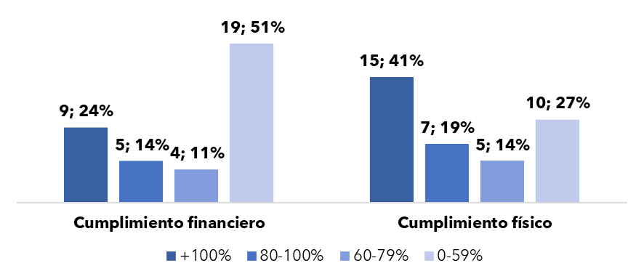

Fuente: elaboración propia en base a las informaciones extraídas del Sistema de Información de la Gestión Financiera (SIGEF).
Nota: el cumplimiento se calcula como la ejecución (física o financiera) del producto entre la programación de este. En el gráfico se presentan las cantidades de productos según el nivel de cumplimiento alcanzado y el porcentaje que representa del total de productos de los Programas orientados a Resultados.

Gráfico 16
Saldo de la Deuda Pública (SPNF) y Porcentaje del PIB
Valores en Millones de US$ y en porcentaje (%)

Detalle | 2017 | 2018 | 2019 | 2020 | 2021
Deuda Externa | 18,821.3 | 21,564.6 | 23,383.2 | 30,702.5 | 33,343.2
Deuda Interna | 10,722.3 | 10,593.6 | 12,559.3 | 13,919.8 | 14,330.9
Deuda/PIB | 36.9% | 37.6% | 40.4% | 56.6% | 51.3%
Fuente: Dirección General de Crédito Público.

Gráfico 16. Saldo de la Deuda Pública (SPNF) y Porcentaje del PIB
Valores en Millones de US$ y en porcentaje (%)

Fuente: Dirección General de Crédito Público.

Gráfico 17
Deuda Pública del SPNF por Monedas
En porcentaje (%)
Detalle | Participación
Dólar Estadounidense | 70.1%
Pesos Dominicanos | 27.6%
Derecho Especial de Giro | 1.4%
Euro | 0.8%
Otras Monedas | 0.1%
Fuente: Dirección General de Crédito Público.

Gráfico x. Deuda Pública del SPNF por Monedas
En porcentaje (%)

Fuente: Dirección General de Crédito Público.

Ilustración 2
 | Ilustración 2. Plan de Vacunación por Fase
Fase IA
Personal de Salud de Primera Línea de centros COVID-19 (Todas las edades)
Fase IB
Resto de personal de Salud (Todas las edades)
Fase IC
Adultos >60 años con comorbilidades* priorizando aquellos que estén en asilos de ancianos
Fase ID
Adultos >60 años, Población Militar (FFAA), incluyendo primera línea del Ejército, Policía, Marina de Guerra y Docentes
Febrero - Abril
Fase IIA
Población 50-59 años con comorbilidades
Fase IIB
Población 50-59 años (resto de la población)
Fase IIIA
Población 18-49 años con comorbilidades*
Fase IIIB
Resto de la población 18-49 años (resto de la población)
Mayo
A partir del 10 de Mayo

Fuentes: VacunateRD, Ministerio de Salud Pública y Asistencia Social (MISPAS).

